이력서
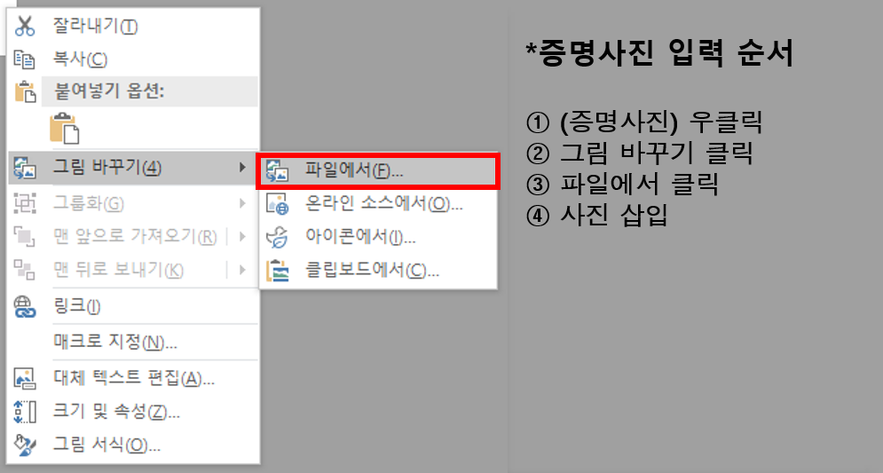
K-water 기술심의위원 이력서
전문분야 |  | ① |  |  | 세부분야 |  |  | ① |  |  |  |  |  | 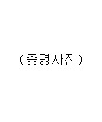 (증명사진)
 |  |  |  |  |  |  |  | ②
 |  | ② |  |  | 세부분야 |  |  | ①
 |  |  |  |  |  |  |  | ②
성명 | 한글 |  |  |  | 성별 |  | 남 | 생년월일
 | 영문 |  |  |  |  |  | 여
연락처 | 직 장 | 주소 |  |  |  |  |  |  |  |  |  |  | (우)
 |  | H.P |  |  |  |  | Tel |  |  |  |  | Fax
 |  | 직장명 |  |  |  |  | 부서명 |  |  |  |  | 직위(직급)
 |  | E-mail Address
 | 자택 | 주소 |  |  |  |  |  |  |  |  |  |  | (우)
직업군 |  | 공무원 |  |  |  | 공사, 공단, 연구기관 |  |  |  | 학계 |  |  |  | 업계
자격면허 (기술사, 박사) |  | 취득연월일 |  | 종별 및 등급 |  |  |  |  |  |  | 인가관청

자격면허(VE 자격증)
기술보유 |  | 취득연월일 |  | 종별 및 등급 |  |  |  |  |  |  | 인가관청

학력사항 (최근순) |  | 취득연월일 | 출신학교명 |  |  |  |  |  | 학위명 | 전공분야 |  |  |  |  |  | 구분

경력사항 (최근순) |  | 근무기간 | 건설사 |  | ENG |  | 기타 | 근무지 |  | 직위 |  | 주요업무경력

 |  | K-water 재직여부 |  |  |  |  | 근무기간
주요 저서 및 논문 (최근 5년간) |  | 제출연월일 | 출판사명 또는 관련학회명 등 |  |  |  |  |  |  | 저서(논문)제목

참여 활동 위원회 (최근 5년간) | 중앙,지방,특별 건설기술심의위원회 | 위원회명 |  |  |  | 운영기관 |  |  |  | 임기 |  |  |  |  | 비고

 | 건설기술 자문위원회 (공공기관 등) | 위원회명 |  |  |  | 운영기관 |  |  |  | 임기 |  |  |  |  | 비고

 | 기타 참여위원회 | 위원회명 |  |  |  | 운영기관 |  |  |  | 임기 |  |  |  |  | 비고

상기 내용이 허위로 밝혀지는 경우에는 이로 인해 발생되는 민․형사상의 모든 책임을 질 것을 서약합니다.
 |  |  |  |  |  |  |  |  |  |  |  |  | 2025.03.00
 |  |  |  |  |  |  |  |  |  |  |  | 작성자 |  |  | (인)
K - w a t e r 기술심의위원회 위원장 귀하

